附表(一) 三轴桩面积计算
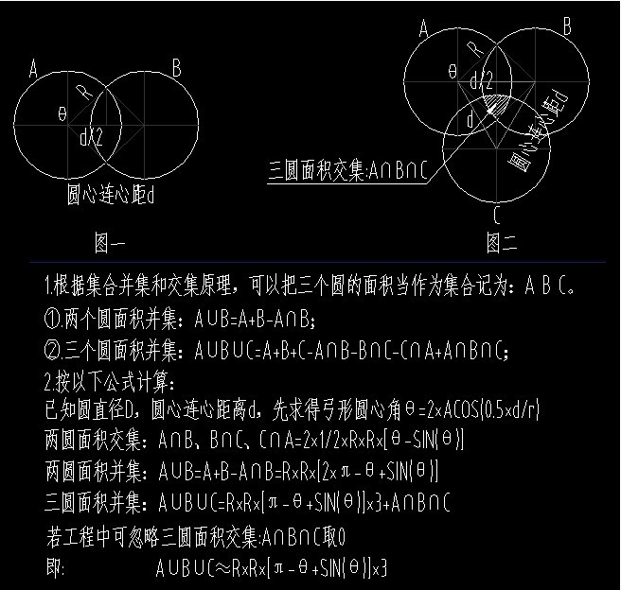
三轴桩径截面面积自动计算

序号 | 名 称 | 数 量(m) | 具体计算公式
1 | 圆半径R(m) | 0.300 | R半径=直径的一半
2 | 两圆连心距ｄ(m) | 0.350
3 | 相交部分弧长圆心角θ(弧度) | 1.8959 | =2*ACOS(d*0.5/R),注:式中的θ必须用弧度来计量
4 | 两圆相交部分面积(m2) | 0.0854 | =1/2*R^2*(θ-SIN(θ))*2
5 | 三个圆的原始面积(m2) | 0.8482 | =3π*R^2
6 | 最终面积（三个园-相交部分） | 0.5922 | ≈R^2（3π-3*θ＋3*sin(θ)）
7 | 三轴桩径截面积 | 0.5922
1.计算规则：水泥搅拌桩按投影面积×实际深度（投影面积是要扣除两圆交叉重叠部分），一般按双头或三头为一组来计算。投影面积应该是一组的面积。一组与一组间的交叉重叠部分是不扣除的，这部分在定额里面考虑了。 有原位复打的，只计算一次体积。不能重复计算。要按水泥掺量的不同，分别计算。比较麻烦的就是如何区分是原位复打还是重叠交叉了。 2.工程量计算:(1).水泥搅拌桩工程量＝桩径截面积×（设计桩顶标高－设计桩底标高＋另加长度）×根数； (2).空搅部分工程量＝桩径截面积×（自然地坪标高－设计桩顶标高－另加长度）×根数； a、对于单轴水泥搅拌桩来说，桩径截面就是一个圆，所以桩径截面积＝πR^2 。 (注：式中 r 为圆的半径，π为圆周率。) b、对于三轴水泥搅拌桩来说，其桩径截面是由三个圆相交而组成的图形（如图(二)所示），所以桩径截面积应按三个圆面积之和减去重叠部分（由三个弓形组成）面积来计算，然而这个重叠部分面积，计算起来是比较麻烦的。 如果圆的半径 R 、两圆连心距d，均为已知数据，假设圆心角为θ（未知），图形中的三角函数关系(见上表)：

